LISTA DE PRECIOS PUBLICO, MVZ


Soporte protector de rodilla sencilla (Rodillera) Derecha
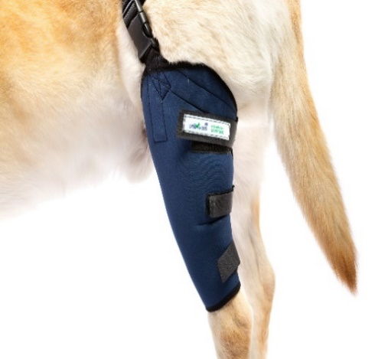 | TALLA | MEDIDAS | MATERIA PRIMA | ORIGEN
 | 1 | 6 - 12 cm | Neopreno Azul | China
 | 2 | 12.5 - 16 cm | Bies elastico satinado | China
 | 3 | 16.5 - 20 cm | Cintas de velcro | China
 | 4 | 20.5 - 24 cm | Cinta de polipropileno | Mexico
 | 5 | 24.5 - 28 cm | Malla sándwich | China
 | 6 | 28.5 - 31 cm | Broche plástico de mochila | Mexico
 | 7 | 31.5 - 35 cm | Pasa cinto plástico | Mexico
 | 8 | 35.5 - 40 cm | Etiqueta marca | Mexico
 |  |  | Etiqueta talla | Mexico
 |  |  | Hilo delgado | Mexico
Soporte protector de rodilla sencilla (Rodillera) Izquierda
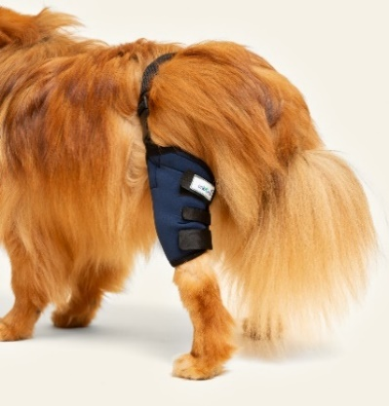 | TALLA | MEDIDAS | MATERIA PRIMA | ORIGEN
 | 1 | 6 - 12 cm | Neopreno Azul | China
 | 2 | 12.5 - 16 cm | Bies elastico satinado | China
 | 3 | 16.5 - 20 cm | Cintas de velcro | China
 | 4 | 20.5 - 24 cm | Cinta de polipropileno | Mexico
 | 5 | 24.5 - 28 cm | Malla sándwich | China
 | 6 | 28.5 - 31 cm | Broche plástico | Mexico
 | 7 | 31.5 - 35 cm | Pasa cinto plástico | Mexico
 | 8 | 35.5 - 40 cm | Etiqueta marca | Mexico
 |  |  | Etiqueta talla | Mexico
 |  |  | Hilo delgado | Mexico
Soporte protector de codo sencilla (Codera) derecha
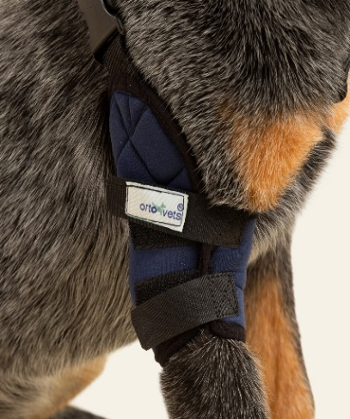 | TALLA | MEDIDAS | MATERIA PRIMA | ORIGEN
 | 1 | 6 - 9cm | Neopreno Azul | China
 | 2 | 9.5 - 12 cm | Bies elastico satinado | China
 | 3 | 12.5 - 15 cm | Cintas de velcro | China
 | 4 | 15.5 - 18 cm | Cinta de polipropileno | Mexico
 | 5 | 18.5 - 20 cm | Malla sándwich | China
 | 6 | 20.5 - 23 cm | Broche plástico | Mexico
 | 7 | 23.5 - 26 cm | Pasa cinto plástico | Mexico
 | 8 | 26.5 - 30 cm | Etiqueta marca | Mexico
 | 9 | 30.5 - 34 cm | Etiqueta talla | Mexico
 |  |  | Hilo delgado | Mexico
Soporte protector de codo sencilla (Codera) Izquierda
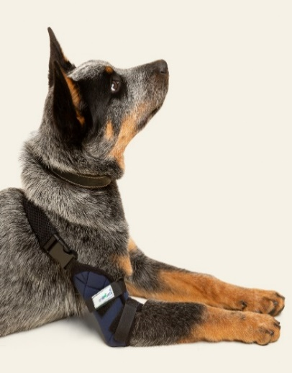 | TALLA | MEDIDAS | MATERIA PRIMA | ORIGEN
 | 1 | 6 - 9cm | Neopreno Azul | China
 | 2 | 9.5 - 12 cm | Bies elastico satinado | China
 | 3 | 12.5 - 15 cm | Cintas de velcro | China
 | 4 | 15.5 - 18 cm | Cinta de polipropileno | Mexico
 | 5 | 18.5 - 20 cm | Malla sándwich | China
 | 6 | 20.5 - 23 cm | Broche plástico | Mexico
 | 7 | 23.5 - 26 cm | Pasa cinto plástico | Mexico
 | 8 | 26.5 - 30 cm | Etiqueta marca | Mexico
 | 9 | 30.5 - 34 cm | Etiqueta talla | Mexico
 |  |  | Hilo delgado | Mexico
Férulas moldeables carpo y tarso
 | TALLA | MEDIDAS | MATERIA PRIMA | ORIGEN
 | 1 | 10 CM | Aluminio | Mexico
 | 2 | 15 CM | Loneta Negra | China
 | 3 | 20 CM | Malla Sándwich | China
 | 4 | 25 CM | Cintas velcro | China
 | 5 | 30 CM | Bies | Mexico
 | 6 | 35 CM | Suela antiderrapante | Mexico
 | 7 | 40 CM | Pasa cinto metálico | Mexico
 |  |  | Etiqueta marca | Mexico
 |  |  | Etiqueta talla | Mexico
 |  |  | Hilo grueso | Mexico
Corrector de déficit propioceptivo (Tensor de dedos)TRASERO
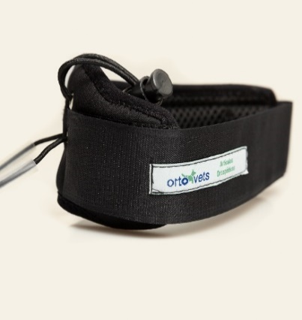 | TALLA | MEDIDAS | MATERIA PRIMA | ORIGEN
 | 1 | 5 - 7 cm | Neopreno Negro | China
 | 2 | 7.5 - 11 cm | Malla Sándwich | China
 | 3 | 11.5 - 15 cm | Elástico | Mexico
 | 4 | 15.5 - 20 cm | Ahorcador | Mexico
 |  |  | Ojillos | China
 |  |  | Velcro | China
 |  |  | Bies elastico satinado | China
 |  |  | Etiqueta marca | Mexico
 |  |  | Etiqueta talla | Mexico

 |  |  | Tubito de plastico
 |  |  | Hilo delgado | Mexico
Corrector de déficit propioceptivo (Tensor de dedos) DELANTERO
 | TALLA | MEDIDAS | MATERIA PRIMA | ORIGEN
 |  |  | Neopreno Negro | China
 |  |  | Malla Sándwich | China
 | 1 | 5 - 7 cm | Elástico | Mexico
 | 2 | 7.5 - 11 cm | Ahorcador | Mexico
 | 3 | 11.5 - 15 cm | Ojillos | China
 | 4 | 15.5 - 20 cm | Velcro | China
 | 5 | 20.5 - 23 cm | Bies elastico satinado | China
 |  |  | Etiqueta marca | Mexico
 |  |  | Etiqueta talla | Mexico

 |  |  | Tubito de plastico
 |  |  | Hilo delgado | Mexico
Soporte protector de carpo (Muñequera)
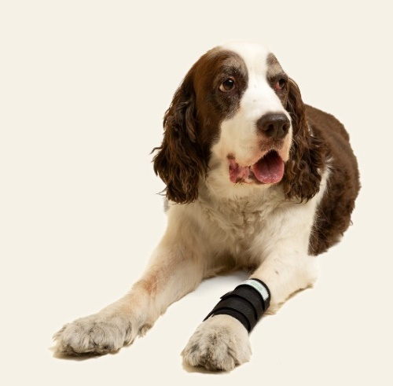 | TALLA | MEDIDAS | MATERIA PRIMA | ORIGEN
 | 1 | 4 - 7.5 cm
 | 2 | 7.8 - 9 cm | Neopreno Negro | China
 | 3 | 9.5 - 10.5 cm | Cintas velcro | China
 | 4 | 10.7 - 12 cm | Bies elastico satinado | China
 | 5 | 12.5 - 13.5 cm | Etiqueta marca | Mexico
 | 6 | 13.8 - 15.5 cm | Etiqueta talla | Mexico
 | 7 | 15.8 - 18.5 cm | Hilo delgado | Mexico
 | 8 | 18.8 - 22 cm
Soporte protector de tarso (Tobillera)
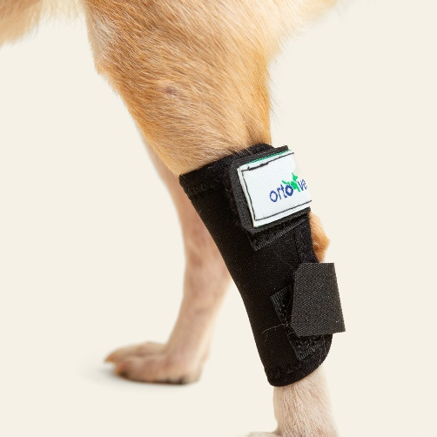 | TALLA | MEDIDAS | MATERIA PRIMA | ORIGEN
 | 1 | 4 - 5.5 cm
 | 2 | 5.6 - 7 cm | Neopreno Negro | China
 | 3 | 7.5 - 9.5 cm | Cintas velcro | China
 | 4 | 9.7 - 12 cm | Bies elastico satinado | China
 | 5 | 12.5 - 14.5 cm | Etiqueta marca | Mexico
 | 6 | 14.7 - 16.5 cm | Etiqueta talla | Mexico
 | 7 | 16.7 - 18 cm | Hilo delgado | Mexico
 | 8 | 18.5 - 20 cm
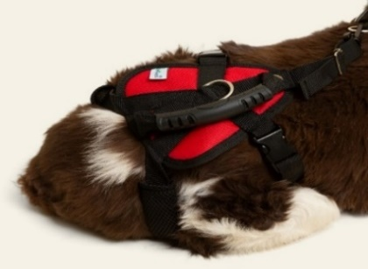
Arnés de ayuda completo (distintivo)
 | TALLA | MEDIDAS | MATERIA PRIMA | ORIGEN
 |  |  | Loneta | China
 | 1 | 26 - 40 cm | Malla sándwich | China
 | 2 | 40.5 - 58 cm | Cinta polipropileno | Mexico
 | 3 | 58.5 - 75 cm | Bandolas de Metal giratorias | China
 | 4 | 75.5 - 90 cm | Broche de plástico | Mexico
 | 5 | 90.5 - 120 cm | Pasa cinto plástico | Mexico
 |  |  | Agarradera | China
 |  |  | Remaches | China
 |  |  | Etiqueta marca | Mexico
 |  |  | Etiqueta talla | Mexico
 |  |  | Media Argolla Metal | Mexico
 |  |  | Hilo grueso | Mexico
Soporte de Cadera
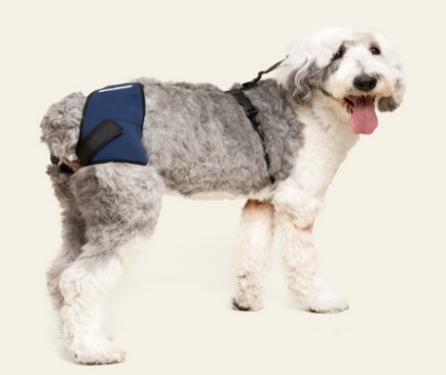 | TALLA | MEDIDAS | MATERIA PRIMA | ORIGEN
 | 1 | 10 -14 cm | Neopreno Azul | China
 | 2 | 14.5 -18 cm | Bies elastico satinado | China
 | 3 | 18.5 - 20 cm | Cinta polipropileno | Mexico
 | 4 | 20.5 - 28 cm | Cintas velcro | China
 | 5 | 28.5 - 32 cm | Broche plástico | Mexico
 | 6 | 32.5 - 36 cm | Pasa cinto plástico | Mexico
 | 7 | 36.5 - 44 cm | Media Argolla Metal | Mexico
 | 8 | 44.5 - 48 cm | Bandolas de Metal giratorias | Mexico
 |  |  | Etiqueta marca | Mexico
 |  |  | Etiqueta talla | Mexico
 |  |  | Hilo delgado | Mexico
Soporte protector doble de codo (Codera doble)
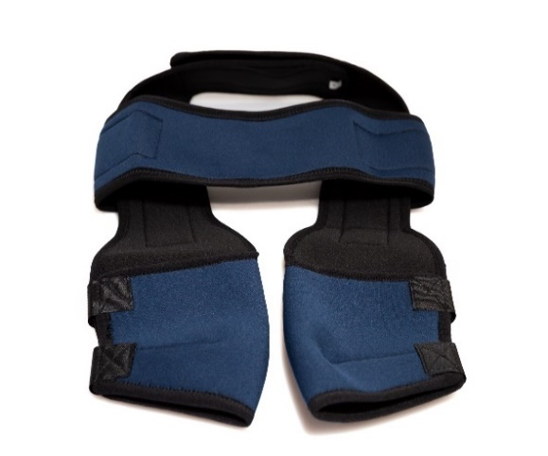 | TALLA | MEDIDAS | MATERIA PRIMA | ORIGEN
 | 1 | 6 - 9 cm
 | 2 | 9.5 - 12 cm | Neopreno | China
 | 3 | 12.5 - 15 cm | Bies elastico satinado | China
 | 4 | 15.5 - 18 cm | Cintas velcro | China
 | 5 | 18.5 - 20 cm | Etiqueta marca | Mexico
 | 6 | 20.5 - 23 cm | Etiqueta talla | Mexico
 | 7 | 23.5 - 26 cm | Hilo delgado | Mexico
 | 8 | 26.5 - 30 cm
 | 9 | 30.5 - 34 cm
Soporte protector de hombro
 | TALLA | MEDIDAS | MATERIA PRIMA | ORIGEN
 | 1 | 6 - 9 cm | Neopreno | China
 | 2 | 9.5 - 12 cm | Bies elastico satinado | China
 | 3 | 12.5 - 15 cm | Cintas velcro | China
 | 4 | 15.5 - 18 cm | Etiqueta marca | Mexico
 | 5 | 18.5 - 20 cm | Etiqueta talla | Mexico
 | 6 | 20.5 - 23 cm | Hilo delgado | Mexico
 | 7 | 23.5 - 26 cm | Elastico de 2.5cm | China
 | 8 | 26.5 - 30 cm | Pasa cinto Metalico | Mexico
 | 9 | 30.5 - 34 cm
Rodillera dobles
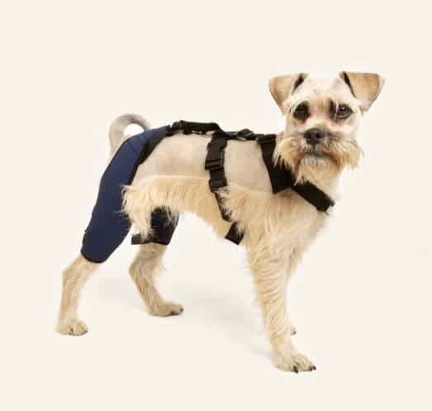 | TALLA | MEDIDAS | MATERIA PRIMA | ORIGEN
 | 1 | 6 - 11 cm | Neopreno Azul | China
 | 2 | 11.5 - 15 cm | Bies elastico satinado | China
 | 3 | 15.5 - 20 cm | Cinta polipropileno | Mexico
 | 4 | 20.5 - 26 cm | Cintas velcro | China
 | 5 | 26.5 - 31 cm | Broche plástico | Mexico
 | 6 | 31.5 - 34 cm | Pasa cinto plástico | Mexico
 | 7 | 34.5 - 37 cm | Media Argolla Metal | Mexico
 | 8 | 37.5 - 40 cm | Bandolas de Metal giratorias
 |  |  | Etiqueta marca | Mexico
 |  |  | Etiqueta talla | Mexico
 |  |  | Hilo delgado | Mexico
Corrector de hiperextensión de tarso
 | TALLA | MEDIDAS | MATERIA PRIMA | ORIGEN
 | 1 | 5 - 7cm | Neopreno | China
 | 2 | 7.5 - 11cm | Bies elastico satinado | China
 | 3 | 11.5 - 15cm | Cintas velcro | China
 | 4 | 15.5 - 20cm | Pasa cinto de metal | Mexico
 |  |  | Pasa cinto plástico | Mexico
 |  |  | Cinta polipropileno | Mexico
 |  |  | Malla Sándwich | China
 |  |  | Dubetina | China
 |  |  | Etiqueta marca | Mexico
 |  |  | Etiqueta talla | Mexico
 |  |  | Hilo delgado | Mexico
Corrector-facilitador de marcha para miembro posterior
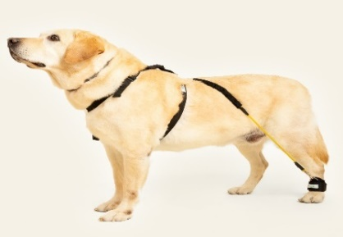 | TALLA | MEDIDAS | MATERIA PRIMA | ORIGEN
 |  |  | Neopreno Negro | China
 |  |  | Bies elastico satinado | China
 |  |  | Cintas velcro | China
 | 1 | A 5-7 / B 18-28cm | Pasa cinto plástico | Mexico
 | 2 | A 7.5-11 / B 29-50cm | Cinta polipropileno | Mexico
 | 3 | A 11.5-15 / B 51-70cm | Media argolla metálica | Mexico
 | 4 | A 15.5-20 / B 70-98cm | Malla sándwich | China
 |  |  | Liga | China
 |  |  | Hilo grueso | Mexico
 |  |  | Bandolas de Metal giratorias
 |  |  | Etiqueta marca | Mexico
 |  |  | Etiqueta talla | Mexico
 |  |  | Hilo delgado | Mexico
Férula rígida para carpo (Férula Delantera)
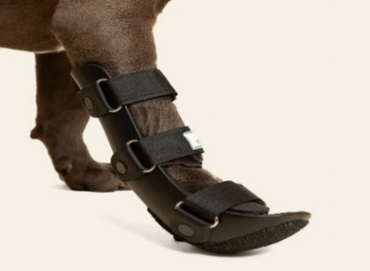 | TALLA | MEDIDAS | MATERIA PRIMA | ORIGEN
 | 1 | A 13 / B 7 | Piel | Mexico
 | 2 | A 18 / B 10 | Eslabón metálico | Mexico
 | 3 | A 23 / B 13 | Suela antiderrapante | Mexico
 | 4 | A 25 / B 14 | Forro de Eva suave | Mexico
 | 5 | A 27 / B 15 | Velcro | China
 | 6 | A 28 / B 16 | Polipropileno color negro | Americano
 |  |  | Etiqueta marca | Mexico
Férula rígida para tarso (Férula Trasera)
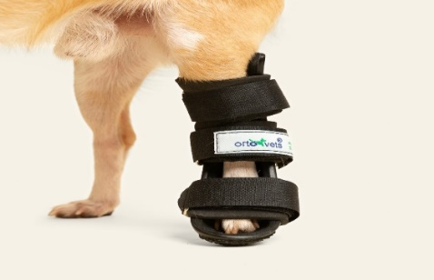 | TALLA | MEDIDAS | MATERIA PRIMA | ORIGEN
 | 1 | A 14 / B 8 | Piel | Mexico
 | 2 | A 19 / B 11 | Eslabón metálico | Mexico
 | 3 | A 24 / B 15 | Suela antiderrapante | Mexico
 | 4 | A 27 / B 18 | Forro de Eva suave | Mexico
 | 5 | A 34 / B 23 | Contactel | China
 | 6 | A 36 / B 26 | Polipropileno color negro | Americano
 |  |  | Etiqueta marca | Mexico
Collarín inmovilizador
 | TALLA | MEDIDAS | MATERIA PRIMA | ORIGEN
 | 1 | 14 - 16 cm
 | 2 | 16.5 - 22 cm
 | 3 | 22.5 -28 cm
 | 4 | 28.5 - 34 cm
 | 5 | 34.5 - 40 cm
 | 6 | 40.5 - 46 cm
 | 7 | 46.5 - 52 cm
 | 8 | 52.5 - 58 cm
 | 9 | 58.5 - 64 cm
Collarín inmovilizador
 | TALLA | MEDIDAS | MATERIA PRIMA | ORIGEN
 | 1 | 14 - 16 cm
 | 2 | 16.5 - 22 cm | Cintas velcro | China
 | 3 | 22.5 -28 cm | Loneta Negra | China
 | 4 | 28.5 - 34 cm | Malla sándwich | China
 | 5 | 34.5 - 40 cm | Dubetina delgada | China
 | 6 | 40.5 - 46 cm | Debetina gruesa | China
 | 7 | 46.5 - 52 cm | Aluminio | Mexico
 | 8 | 52.5 - 58 cm | Hilo delgado | Mexico
 | 9 | 58.5 - 64 cm | Etiqueta marca | Mexico
 |  |  | Etiqueta talla | Mexico
Chaleco de soporte toracolumbar
 | TALLA | MEDIDAS | MATERIA PRIMA | ORIGEN
 | 1 | 14 - 1 7cm | Neopreno | China
 | 2 | 18 - 22 cm | Malla sándwich | China
 | 3 | 23 - 28 cm | Debetina gruesa | China
 | 4 | 29 - 35 cm | Aluminio | Mexico
 | 5 | 36 - 45 cm | Broche plástico | Mexico
 | 6 | 46 - 55 cm | Pasa cinto plástico | Mexico
 | 7 | 56 - 65 cm | Cinta polipropileno | Mexico
 |  |  | Hilo delgado | Mexico
 |  |  | Etiqueta marca | Mexico
 |  |  | Etiqueta talla | Mexico
Camilla veterinaria
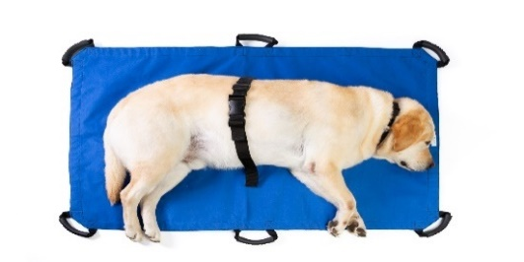 | TALLA | MEDIDAS | MATERIA PRIMA | ORIGEN
 | UNICA | 120 - 78 cm | Loneta | China
 |  |  | Agarraderas | China
 |  |  | Cinta polipropileno | China
 |  |  | Broche plástico | Mexico
 |  |  | Pasa cinto plástico | Mexico
 |  |  | Hilo grueso | Mexico
 |  |  | Etiqueta marca | Mexico
 |  |  | Etiqueta talla | Mexico
Trajes post quirurgicos
 | TALLA |  | MATERIA PRIMA | ORIGEN
 | 1 | E 23 / T25 - 40cm
 | 2 | E 25 / T32 - 44cm | Tela de algodón
 | 3 | E 28 / T36 - 48cm | Cierre de chamarra | Mexico
 | 4 | E 31 / T40 - 54cm | Hilo delgado | Mexico
 | 5 | E 35 / T48 - 60cm | Etiqueta marca | Mexico
 | 6 | E 39 / T54 - 68cm | Etiqueta talla | Mexico
 | 7 | E 44 / T66 - 80cm | Bies elastico satinado | China
 | 8 | E 49 / T72 - 88cm
 | 9 | E 54 / T82 - 94cm
 | 10 | E 60/ T90 - 110cm
Bota para déficit propioceptivo
 | TALLA | MEDIDAS | MATERIA PRIMA | ORIGEN
 | 1 | 3-3.5 cm | ETIQUETA | Mexico
 | 2 | 4 cm | BOTA | China
 | 3 | 4.5 cm
 | 4 | 5 cm
 | 5 | 5.5 cm
 | 6 | 6 cm
 | 7 | 7 cm
 | 8 | 7.5 cm
 | 9 | 8 cm

LISTA DE PRECIOS PUBLICO, (2)
LISTA DE PRECIOS

 |  |  |  |  | Descuento promedio por talla de producto | Promedio de descuentos por producto
Soporte protector de rodilla sencilla (Rodillera) Derecha |  |  |  |  |  | 0.14982710047
 | TALLA | MEDIDAS | PUBLICO | MVZ
 | 1 | 10 - 12 cm | $395.00 | $335.00 | 0.15189873418
 | 2 | 12.5 - 16 cm | $395.00 | $335.00 | 0.15189873418 |  | Producto | Descuento promedio | Redondeado | %
 | 3 | 16.5 - 19 cm | $395.00 | $335.00 | 0.15189873418 |  | Soporte protector de rodilla sencilla (Rodillera) Derecha | 0.14982710047 | 0.15 | 15
 | 4 | 19.5 - 22 cm | $445.00 | $380.00 | 0.14606741573 |  | Soporte protector de rodilla sencilla (Rodillera) Izquierda | 0.14982710047 | 0.15 | 15
 | 5 | 22.5 - 25 cm | $445.00 | $380.00 | 0.14606741573 |  | Soporte protector de codo sencilla (Codera) derecha | 0.14982710047 | 0.15 | 15
 | 6 | 25.5 - 29cm | $445.00 | $380.00 | 0.14606741573 |  | Soporte protector de codo sencilla (Codera) Izquierda | 0.14982710047 | 0.15 | 15
 | 7 | 29.5 - 32 cm | $495.00 | $420.00 | 0.15151515152 |  | Férulas moldeables carpo y tarso | 0.15057081767 | 0.15 | 15
 | 8 | 32.5 - 36 cm | $495.00 | $420.00 | 0.15151515152 |  | Corrector de déficit propioceptivo (Tensor de dedos)TRASERO | 0.1477463438 | 0.15 | 15
 | 9 | 36.5 - 39 cm | $495.00 | $420.00 | 0.15151515152 |  | Corrector de déficit propioceptivo (Tensor de dedos) DELANTERO | 0.14626436782 | 0.15 | 15
Soporte protector de rodilla sencilla (Rodillera) Izquierda |  |  |  |  |  | 0.14982710047 | Soporte de Cadera | 0.14807692308 | 0.15 | 15
 | TALLA | MEDIDAS | PUBLICO | MVZ |  |  | Soporte protector doble de codo (Codera doble) | 0.14786324786 | 0.15 | 15
 | 1 | 10 - 12 cm | $395.00 | $335.00 | 0.15189873418 |  | Rodillera dobles | 0.14790849673 | 0.15 | 15
 | 2 | 12.5 - 16 cm | $395.00 | $335.00 | 0.15189873418 |  | Corrector de hiperextensión de tarso | 0.1477463438 | 0.15 | 15
 | 3 | 16.5 - 19 cm | $395.00 | $335.00 | 0.15189873418 |  | Corrector-facilitador de marcha para miembro posterior | 0.15002369107 | 0.15 | 15
 | 4 | 19.5 - 22 cm | $445.00 | $380.00 | 0.14606741573 |  | Chaleco de soporte toracolumbar | 0.15 | 0.15 | 15
 | 5 | 22.5 - 25 cm | $445.00 | $380.00 | 0.14606741573 |  | Collarín inmovilizador | 0.14978954776 | 0.15 | 15
 | 6 | 25.5 - 29cm | $445.00 | $380.00 | 0.14606741573 |  | Camilla veterinaria | 0.152 | 0.15 | 15
 | 7 | 29.5 - 32 cm | $495.00 | $420.00 | 0.15151515152 |  | Trajes post quirurgicos | 0.14653904665 | 0.15 | 15
 | 8 | 32.5 - 36 cm | $495.00 | $420.00 | 0.15151515152 |  | Soporte protector de carpo (Muñequera) | 0.14429288412 | 0.14 | 14
 | 9 | 36.5 - 39 cm | $495.00 | $420.00 | 0.15151515152 |  | Soporte protector de tarso (Tobillera) | 0.14429288412 | 0.14 | 14
Soporte protector de codo sencilla (Codera) derecha |  |  |  |  |  | 0.14982710047 | Arnés de ayuda completo (distintivo) | 0.12964042844 | 0.13 | 13
 | TALLA | MEDIDAS | PUBLICO | MVZ |  |  | Soporte protector de hombro | 0.13418300654 | 0.13 | 13
 | 1 | 6 - 9cm | $395.00 | $335.00 | 0.15189873418 |  | Bota para déficit propioceptivo | 0.13357463896 | 0.13 | 13
 | 2 | 9.5 - 11 cm | $395.00 | $335.00 | 0.15189873418 |  | Férula rígida para carpo (Férula Delantera) | 0.069767212265 | 0.07 | 7
 | 3 | 11.5 - 13 cm | $395.00 | $335.00 | 0.15189873418 |  | Férula rígida para tarso (Férula Trasera) | 0.069767212265 | 0.07 | 7
 | 4 | 13.5 - 15 cm | $445.00 | $380.00 | 0.14606741573
 | 5 | 15.5 - 17 cm | $445.00 | $380.00 | 0.14606741573
 | 6 | 17.5 - 19 cm | $445.00 | $380.00 | 0.14606741573
 | 7 | 19.5 - 22 cm | $495.00 | $420.00 | 0.15151515152
 | 8 | 22.5 - 25 cm | $495.00 | $420.00 | 0.15151515152
 | 9 | 25.5 - 28 cm | $495.00 | $420.00 | 0.15151515152
Soporte protector de codo sencilla (Codera) Izquierda |  |  |  |  |  | 0.14982710047
 | TALLA | MEDIDAS | PUBLICO | MVZ
 | 1 | 6 - 9cm | $395.00 | $335.00 | 0.15189873418
 | 2 | 9.5 - 11 cm | $395.00 | $335.00 | 0.15189873418
 | 3 | 11.5 - 13 cm | $395.00 | $335.00 | 0.15189873418
 | 4 | 13.5 - 15 cm | $445.00 | $380.00 | 0.14606741573
 | 5 | 15.5 - 17 cm | $445.00 | $380.00 | 0.14606741573
 | 6 | 17.5 - 19 cm | $445.00 | $380.00 | 0.14606741573
 | 7 | 19.5 - 22 cm | $495.00 | $420.00 | 0.15151515152
 | 8 | 22.5 - 25 cm | $495.00 | $420.00 | 0.15151515152
 | 9 | 25.5 - 28 cm | $495.00 | $420.00 | 0.15151515152
Férulas moldeables carpo y tarso |  |  |  |  |  | 0.15057081767
 | TALLA | MEDIDAS | PUBLICO | MVZ
 | 1 | 10 CM | $395.00 | $335.00 | 0.15189873418
 | 2 | 15 CM | $395.00 | $335.00 | 0.15189873418
 | 3 | 20 CM | $485.00 | $415.00 | 0.14432989691
 | 4 | 25 CM | $485.00 | $415.00 | 0.14432989691
 | 5 | 30 CM | $585.00 | $495.00 | 0.15384615385
 | 6 | 35 CM | $585.00 | $495.00 | 0.15384615385
 | 7 | 40 CM | $585.00 | $495.00 | 0.15384615385

Corrector de déficit propioceptivo (Tensor de dedos)TRASERO |  |  |  |  |  | 0.1477463438
 | TALLA | MEDIDAS | PUBLICO | MVZ
 | 1 | 5 - 7 cm | $430.00 | $365.00 | 0.1511627907
 | 2 | 7.5 - 11 cm | $430.00 | $365.00 | 0.1511627907
 | 3 | 11.5 - 15 cm | $485.00 | $415.00 | 0.14432989691
 | 4 | 15.5 - 20 cm | $485.00 | $415.00 | 0.14432989691

Corrector de déficit propioceptivo (Tensor de dedos) DELANTERO |  |  |  |  |  | 0.14626436782
 | TALLA | MEDIDAS | PUBLICO | MVZ
 | 1 | 5 - 7 cm | $480.00 | $410.00 | 0.14583333333
 | 2 | 7.5 - 11 cm | $480.00 | $410.00 | 0.14583333333
 | 3 | 11.5 - 15 cm | $580.00 | $495.00 | 0.14655172414
 | 4 | 15.5 - 20 cm | $580.00 | $495.00 | 0.14655172414
 | 5 | 20.5 - 23 cm | $580.00 | $495.00 | 0.14655172414

Soporte protector de carpo (Muñequera) |  |  |  |  |  | 0.14429288412
 | TALLA | MEDIDAS | PUBLICO | MVZ
 | 1 | 4 - 7 cm | $360.00 | $310.00 | 0.13888888889
 | 2 | 7.5 - 9 cm | $360.00 | $310.00 | 0.13888888889
 | 3 | 9.5 - 11 cm | $390.00 | $335.00 | 0.14102564103
 | 4 | 11.5 - 13 cm | $390.00 | $335.00 | 0.14102564103
 | 5 | 13.5 - 14 cm | $390.00 | $335.00 | 0.14102564103
 | 6 | 14.5 - 16 cm | $430.00 | $365.00 | 0.1511627907
 | 7 | 16.5 - 19 cm | $430.00 | $365.00 | 0.1511627907
 | 8 | 19.5 - 22 cm | $430.00 | $365.00 | 0.1511627907

Soporte protector de tarso (Tobillera) |  |  |  |  | si | 0.14429288412
 | TALLA | MEDIDAS | PUBLICO | MVZ
 | 1 | 4 - 5 cm | $360.00 | $310.00 | 0.13888888889
 | 2 | 5.5 - 7 cm | $360.00 | $310.00 | 0.13888888889
 | 3 | 7.5 - 9 cm | $390.00 | $335.00 | 0.14102564103
 | 4 | 9.5 - 12 cm | $390.00 | $335.00 | 0.14102564103
 | 5 | 12.5 - 14 cm | $390.00 | $335.00 | 0.14102564103
 | 6 | 14.5 - 16 cm | $430.00 | $365.00 | 0.1511627907
 | 7 | 16.5 - 18 cm | $430.00 | $365.00 | 0.1511627907
 | 8 | 18.5 - 20 cm | $430.00 | $365.00 | 0.1511627907
Arnés de ayuda completo (distintivo) |  |  |  |  |  | 0.12964042844
 | TALLA | MEDIDAS | PUBLICO | MVZ
 | 1 | 26 - 40 cm | $850.00 | $750.00 | 0.11764705882
 | 2 | 40.5 - 58 cm | $950.00 | $850.00 | 0.10526315789
 | 3 | 58.5 - 75 cm | $1,050.00 | $900.00 | 0.14285714286
 | 4 | 75.5 - 90 cm | $1,150.00 | $1,000.00 | 0.13043478261
 | 5 | 90.5 - 120 cm | $1,250.00 | $1,060.00 | 0.152
Soporte de Cadera |  |  |  |  |  | 0.14807692308
 | TALLA | MEDIDAS | PUBLICO | MVZ
 | 1 | 9 - 13 cm | $650.00 | $555.00 | 0.14615384615
 | 2 | 13.5 - 16 cm | $650.00 | $555.00 | 0.14615384615
 | 3 | 16.5 - 19 cm | $700.00 | $595.00 | 0.15
 | 4 | 19.5 - 22 cm | $700.00 | $595.00 | 0.15
 | 5 | 22.5 - 26 cm | $700.00 | $595.00 | 0.15
 | 6 | 26.5 - 30 cm | $780.00 | $665.00 | 0.14743589744
 | 7 | 30.5 - 35 cm | $780.00 | $665.00 | 0.14743589744
 | 8 | 35.5 - 40 cm | $780.00 | $665.00 | 0.14743589744
Soporte protector doble de codo (Codera doble) |  |  |  |  |  | 0.14786324786
 | TALLA | MEDIDAS | PUBLICO | MVZ
 | 1 | 6 - 9cm | $650.00 | $555.00 | 0.14615384615
 | 2 | 9.5 - 11 cm | $650.00 | $555.00 | 0.14615384615
 | 3 | 11.5 - 13 cm | $650.00 | $555.00 | 0.14615384615
 | 4 | 13.5 - 15 cm | $700.00 | $595.00 | 0.15
 | 5 | 15.5 - 17 cm | $700.00 | $595.00 | 0.15
 | 6 | 17.5 - 19 cm | $700.00 | $595.00 | 0.15
 | 7 | 19.5 - 22 cm | $780.00 | $665.00 | 0.14743589744
 | 8 | 22.5 - 25 cm | $780.00 | $665.00 | 0.14743589744
 | 9 | 25.5 - 28 cm | $780.00 | $665.00 | 0.14743589744
Soporte protector de hombro |  |  |  |  |  | 0.13418300654
 | TALLA | MEDIDAS | PUBLICO | MVZ
 | 1 | 6 - 9cm | $750.00 | $640.00 | 0.14666666667
 | 2 | 9.5 - 11 cm | $750.00 | $640.00 | 0.14666666667
 | 3 | 11.5 - 13 cm | $750.00 | $640.00 | 0.14666666667
 | 4 | 13.5 - 15 cm | $800.00 | $680.00 | 0.15
 | 5 | 15.5 - 17 cm | $800.00 | $680.00 | 0.15
 | 6 | 17.5 - 19 cm | $800.00 | $680.00 | 0.15
 | 7 | 19.5 - 22 cm | $850.00 | $760.00 | 0.10588235294
 | 8 | 22.5 - 25 cm | $850.00 | $760.00 | 0.10588235294
 | 9 | 25.5 - 28 cm | $850.00 | $760.00 | 0.10588235294
Rodillera dobles |  |  |  |  |  | 0.14790849673
 | TALLA | MEDIDAS | PUBLICO | MVZ
 | 1 | 10 - 12 cm | $750.00 | $640.00 | 0.14666666667
 | 2 | 12.5 - 16 cm | $750.00 | $640.00 | 0.14666666667
 | 3 | 16.5 - 19 cm | $750.00 | $640.00 | 0.14666666667
 | 4 | 19.5 - 22 cm | $800.00 | $680.00 | 0.15
 | 5 | 22.5 - 25 cm | $800.00 | $680.00 | 0.15
 | 6 | 25.5 - 29 cm | $800.00 | $680.00 | 0.15
 | 7 | 29.5 - 32 cm | $850.00 | $725.00 | 0.14705882353
 | 8 | 32.5 - 36 cm | $850.00 | $725.00 | 0.14705882353
 | 9 | 36.5 - 39 cm | $850.00 | $725.00 | 0.14705882353
Corrector de hiperextensión de tarso |  |  |  |  |  | 0.1477463438
 | TALLA | MEDIDAS | PUBLICO | MVZ
 | 1 | 5 - 7cm | $430.00 | $365.00 | 0.1511627907
 | 2 | 7.5 - 11cm | $430.00 | $365.00 | 0.1511627907
 | 3 | 11.5 - 15cm | $485.00 | $415.00 | 0.14432989691
 | 4 | 15.5 - 20cm | $485.00 | $415.00 | 0.14432989691

Corrector-facilitador de marcha para miembro posterior |  |  |  |  |  | 0.15002369107
 | TALLA | MEDIDAS | PUBLICO | MVZ
 | 1 | A 5-7 / B 18-28cm | $630.00 | $535.00 | 0.15079365079
 | 2 | A 7.5-11 / B 29-50cm | $630.00 | $535.00 | 0.15079365079
 | 3 | A 11.5-15 / B 51-70cm | $670.00 | $570.00 | 0.14925373134
 | 4 | A 15.5-20 / B 70-98cm | $670.00 | $570.00 | 0.14925373134
Férula rígida para carpo (Férula Delantera) |  |  |  |  |  | 0.069767212265
 | TALLA | MEDIDAS | PUBLICO | MVZ
 | 1 | A 13 / B 7 | $1,290.00 | $1,200.00 | 0.06976744186
 | 2 | A 18 / B 10 | $1,390.00 | $1,295.00 | 0.068345323741
 | 3 | A 23 / B 13 | $1,490.00 | $1,385.00 | 0.070469798658
 | 4 | A 25 / B 14 | $1,590.00 | $1,480.00 | 0.069182389937
 | 5 | A 27 / B 15 | $1,690.00 | $1,570.00 | 0.07100591716
 | 6 | A 28 / B 16 | $1,790.00 | $1,665.00 | 0.069832402235
Férula rígida para tarso (Férula Trasera) |  |  |  |  | si | 0.069767212265
 | TALLA | MEDIDAS | PUBLICO | MVZ
 | 1 | A 14 / B 8 | $1,290.00 | $1,200.00 | 0.06976744186
 | 2 | A 19 / B 11 | $1,390.00 | $1,295.00 | 0.068345323741
 | 3 | A 24 / B 15 | $1,490.00 | $1,385.00 | 0.070469798658
 | 4 | A 27 / B 18 | $1,590.00 | $1,480.00 | 0.069182389937
 | 5 | A 34 / B 23 | $1,690.00 | $1,570.00 | 0.07100591716
 | 6 | A 36 / B 26 | $1,790.00 | $1,665.00 | 0.069832402235
Chaleco de soporte toracolumbar |  |  |  |  | si | 0.15
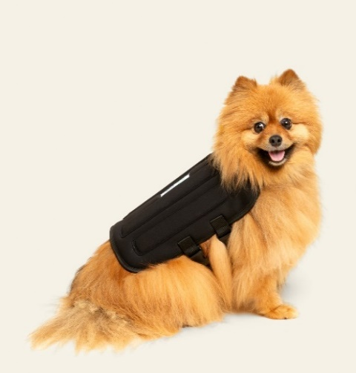 | TALLA | MEDIDAS | PUBLICO | MVZ
 | 1 | 14 - 1 7cm | $900.00 | $765.00 | 0.15
 | 2 | 18 - 22 cm | $900.00 | $765.00 | 0.15
 | 3 | 23 - 28 cm | $1,200.00 | $1,020.00 | 0.15
 | 4 | 29 - 35 cm | $1,200.00 | $1,020.00 | 0.15
 | 5 | 36 - 45 cm | $1,500.00 | $1,275.00 | 0.15
 | 6 | 46 - 55 cm | $1,500.00 | $1,275.00 | 0.15
 | 7 | 56 - 65 cm | $1,500.00 | $1,275.00 | 0.15
Collarín inmovilizador |  |  |  |  | si | 0.14978954776
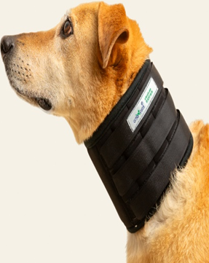
 | TALLA | MEDIDAS | PUBLICO | MVZ
 | 1 | 14 - 16 cm | $590.00 | $500.00 | 0.15254237288
 | 2 | 16.5 - 22 cm | $590.00 | $500.00 | 0.15254237288
 | 3 | 22.5 -28 cm | $590.00 | $500.00 | 0.15254237288
 | 4 | 28.5 - 34 cm | $690.00 | $590.00 | 0.14492753623
 | 5 | 34.5 - 40 cm | $690.00 | $590.00 | 0.14492753623
 | 6 | 40.5 - 46 cm | $690.00 | $590.00 | 0.14492753623
 | 7 | 46.5 - 52 cm | $790.00 | $670.00 | 0.15189873418
 | 8 | 52.5 - 58 cm | $790.00 | $670.00 | 0.15189873418
 | 9 | 58.5 - 64 cm | $790.00 | $670.00 | 0.15189873418
Camilla veterinaria |  |  |  |  | si | 0.152
 | TALLA | MEDIDAS | PUBLICO | MVZ

 | UNICA | 120 - 78 cm | $1,250.00 | $1,060.00 | 0.152

Trajes post quirurgicos |  |  |  |  | si | 0.14653904665
 | TALLA |  | PUBLICO | MVZ
 | 1 | A 23 / B25 - 40cm | $480.00 | $410.00 | 0.14583333333
 | 2 | A 25 / B32 - 44cm | $480.00 | $410.00 | 0.14583333333
 | 3 | A 28 / B36 - 48cm | $480.00 | $410.00 | 0.14583333333
 | 4 | A 31 / B40 - 54cm | $580.00 | $495.00 | 0.14655172414
 | 5 | A 35 / B48 - 60cm | $580.00 | $495.00 | 0.14655172414
 | 6 | A 39 / B54 - 68cm | $580.00 | $495.00 | 0.14655172414
 | 7 | A 44 / B66 - 80cm | $680.00 | $580.00 | 0.14705882353
 | 8 | A 49 / B72 - 88cm | $680.00 | $580.00 | 0.14705882353
 | 9 | A 54 / B82 - 94cm | $680.00 | $580.00 | 0.14705882353
 | 10 | A 60 / B90 - 110cm | $680.00 | $580.00 | 0.14705882353

Bota para déficit propioceptivo |  |  |  |  | si | 0.13357463896
 | TALLA | MEDIDAS | PUBLICO | MVZ
 | 1 | 3 - 3.5 cm | 260 | $225.00 | 0.13461538462
 | 2 | 4 cm | 260 | $225.00 | 0.13461538462
 | 3 | 4.5 cm | 260 | $225.00 | 0.13461538462
 | 4 | 5 cm | 270 | $235.00 | 0.12962962963
 | 5 | 5.5 cm | 270 | $235.00 | 0.12962962963
 | 6 | 6 cm | 270 | $235.00 | 0.12962962963
 | 7 | 7 cm | 290 | $250.00 | 0.13793103448
 | 8 | 8 cm | 290 | $250.00 | 0.13793103448

 | TALLA | MEDIDAS | PUBLICO | MVZ
 | 1 | 14 - 16 cm | $590.00 | $500.00 | 0.15254237288
 | 2 | 16.5 - 22 cm | $590.00 | $500.00 | 0.15254237288
 | 3 | 22.5 -28 cm | $590.00 | $500.00 | 0.15254237288
 | 4 | 28.5 - 34 cm | $690.00 | $590.00 | 0.14492753623
 | 5 | 34.5 - 40 cm | $690.00 | $590.00 | 0.14492753623
 | 6 | 40.5 - 46 cm | $690.00 | $590.00 | 0.14492753623
 | 7 | 46.5 - 52 cm | $790.00 | $670.00 | 0.15189873418
 | 8 | 52.5 - 58 cm | $790.00 | $670.00 | 0.15189873418
 | 9 | 58.5 - 64 cm | $790.00 | $670.00 | 0.15189873418

 | TALLA | MEDIDAS | PUBLICO | MVZ
 | 1 | 14 - 16 cm | $590.00 | $500.00 | 0.15254237288
 | 2 | 16.5 - 22 cm | $590.00 | $500.00 | 0.15254237288
 | 3 | 22.5 -28 cm | $590.00 | $500.00 | 0.15254237288
 | 4 | 28.5 - 34 cm | $690.00 | $590.00 | 0.14492753623
 | 5 | 34.5 - 40 cm | $690.00 | $590.00 | 0.14492753623
 | 6 | 40.5 - 46 cm | $690.00 | $590.00 | 0.14492753623
 | 7 | 46.5 - 52 cm | $790.00 | $670.00 | 0.15189873418
 | 8 | 52.5 - 58 cm | $790.00 | $670.00 | 0.15189873418
 | 9 | 58.5 - 64 cm | $790.00 | $670.00 | 0.15189873418

 | TALLA | MEDIDAS | PUBLICO | MVZ
 | 1 | 14 - 16 cm | $590.00 | $500.00 | 0.15254237288
 | 2 | 16.5 - 22 cm | $590.00 | $500.00 | 0.15254237288
 | 3 | 22.5 -28 cm | $590.00 | $500.00 | 0.15254237288
 | 4 | 28.5 - 34 cm | $690.00 | $590.00 | 0.14492753623
 | 5 | 34.5 - 40 cm | $690.00 | $590.00 | 0.14492753623
 | 6 | 40.5 - 46 cm | $690.00 | $590.00 | 0.14492753623
 | 7 | 46.5 - 52 cm | $790.00 | $670.00 | 0.15189873418
 | 8 | 52.5 - 58 cm | $790.00 | $670.00 | 0.15189873418
 | 9 | 58.5 - 64 cm | $790.00 | $670.00 | 0.15189873418

 | TALLA | MEDIDAS | PUBLICO | MVZ
 | 1 | 14 - 16 cm | $590.00 | $500.00 | 0.15254237288
 | 2 | 16.5 - 22 cm | $590.00 | $500.00 | 0.15254237288
 | 3 | 22.5 -28 cm | $590.00 | $500.00 | 0.15254237288
 | 4 | 28.5 - 34 cm | $690.00 | $590.00 | 0.14492753623
 | 5 | 34.5 - 40 cm | $690.00 | $590.00 | 0.14492753623
 | 6 | 40.5 - 46 cm | $690.00 | $590.00 | 0.14492753623
 | 7 | 46.5 - 52 cm | $790.00 | $670.00 | 0.15189873418
 | 8 | 52.5 - 58 cm | $790.00 | $670.00 | 0.15189873418
 | 9 | 58.5 - 64 cm | $790.00 | $670.00 | 0.15189873418

